Spring概述
开发应用时遇到的问题(引出Spring)
问题1:代码耦合高:
public class EmployeeServiceImpl {
//依赖DAO
private IEmployeeDAO employeeDAO = new EmployeeDAOImpl();
}
问题：若把IEmployeeDAO的实现改成：EmployeeDAOHibernateImpl.
----->简单工厂设计模式
----->把创建对象的职责交给工厂来管理.
到底工厂创建哪一个类的对象呢?我们是配置在配置文件中的(properties/xml).
欣赏，之前我们编写的BeanFactory代码：

beans.xml
public class EmployeeServiceImpl {
//依赖DAO
private IEmployeeDAO employeeDAO
= BeanFactory.INSTANCE.getBean("employeeDAO",IEmployeeDAO .class);
}

控制事务的繁琐:
对于事务操作，代码冗余，必须在所有需要控制事务的地方，手动用代码完成几乎完全相同的事务控制逻辑，开发效率低下，并且难以方便的处理事务嵌套需求。
如何降低业务逻辑部分之间耦合度，提高程序的可重用性，同时提高开发的效率！--->AOP
EmployeeService{
public void save(...){
开启事务
dao.save(...);
提交事务
}
public void update(...){
开启事务
dao.update(...);
提交事务
}
}
主要分散在方法前后,在真正的业务操作前后的代码,我们可以使用面向切面编程来解决.

 | Spring简介
Spring概述:
什么是spring:
1、Spring是一个轻量级的DI/IoC和AOP容器的开源框架，来源于Rod Johnson 在其著作《Expert one on one J2EE design and development》中阐述的部分理念和原型衍生而来。
2、Spring提倡以”最少侵入”的方式来管理应用中的代码，这意味着我们可以随时安装或卸载Spring。
-----------------------------------------------------------------------------
✓使用范围：任何Java应用
✓Spring根本使命：简化Java开发
简单来说，Spring是一个轻量级的控制反转（IoC）和面向切面（AOP）的容器框架，致力于构建轻量级的JavaEE应用--->Spring的百科网页
-----------------------------------------------------------------------------
Spring中常见术语:
1、应用程序(Application/App)：是能完成我们所需要功能的成品，比如购物网站、OA系统。
2、框架：是能完成一定功能的半成品，比如我们可以使用框架进行购物网站开发；框架做一部分功能，我们自己做一部分功能，这样应用程序就创建出来了。而且框架规定了你在开发应用程序时的整体架构，提供了一些基础功能，还规定了类和对象的如何创建、如何协作等，从而简化我们开发，让我们专注于业务逻辑开发。
3、非侵入式设计：从框架角度可以这样理解，无需继承框架提供的类，这种设计就可以看作是非侵入式设计，如果继承了这些框架类，就是侵入设计，如果以后想更换框架之前写过的代码几乎无法重用，如果非侵入式设计则之前写过的代码仍然可以继续使用。
4、轻量级及重量级：轻量级是相对于重量级而言的，轻量级一般就是非入侵性的、所依赖的东西非常少、资源占用非常少、部署简单等等，其实就是比较容易使用，而重量级正好相反。
5、POJO：POJO（Plain Old Java Objects）简单的Java对象 ，它可以包含业务逻辑或持久化逻辑，但不担当任何特殊角色且不继承或不实现任何其它Java框架的类或接口。
6、容器(Container)：在日常生活中容器就是一种盛放东西的器具(Collection)，从程序设计角度看就是装对象的的对象，因为存在放入、拿出等操作，所以容器还要管理对象的生命周期。
Tomcat是Servlet/JSP的容器.

Spring的优势:
1.低侵入/低耦合（降低组件之间的耦合度,实现软件各层之间的解耦。）
2.声明式事务管理
3.方便集成其他框架
4.降低JavaEE开发难度
5.Spring框架中包括JavaEE 三层的每一层的解决方案 （一站式）
------------------------------------
Spring能帮我们做什么:
①.Spring能帮我们根据配置文件创建及组装对象之间的依赖关系。
②.Spring 面向切面编程能帮助我们无耦合的实现日志记录，性能统计，安全控制。
③.Spring能非常简单的帮我们管理数据库事务。
④.Spring还提供了与第三方数据访问框架（如Hibernate、JPA）无缝集成，而且自己也提供了一套JDBC访问模板来方便数据库访问。
⑤.Spring还提供与第三方Web（如Struts1/2、JSF）框架无缝集成，而且自己也提供了一套Spring MVC框架，来方便web层搭建。
⑥.Spring能方便的与Java EE（如Java Mail、任务调度）整合，与更多技术整合（比如缓存框架）。

Spring的产品:
Spring Data
用于简化数据库访问，并支持云服务的开源框架。旨在统一和简化对各类型持久化存储， 而不拘泥是关系型数据库还是NoSQL数据存储。
Spring Batch
专门针对企业级系统中的日常批处理任务的轻量级框架，能够帮助开发者方便地开发出强壮、高效的批处理应用程序。
Spring Integration
为Spring编程模型提供了一个支持企业集成模式（Enterprise Integration Patterns）的扩展，在应用程序中提供轻量级的消息机制，可以通过声明式的适配器与外部系统进行集成。
Spring Security
早期称为Acegi，基于Spring的企业应用系统提供声明式的安全访问控制解决方案的安全框架;。
Spring Roo，快速应用程序开发工具，可以在短时间内方便地构建应用程序。
Spring Mobile，对Spring MVC的扩展，旨在简化移动Web应用的开发。
Spring for Android，用于简化Android原生应用程序开发的Spring扩展。
等等

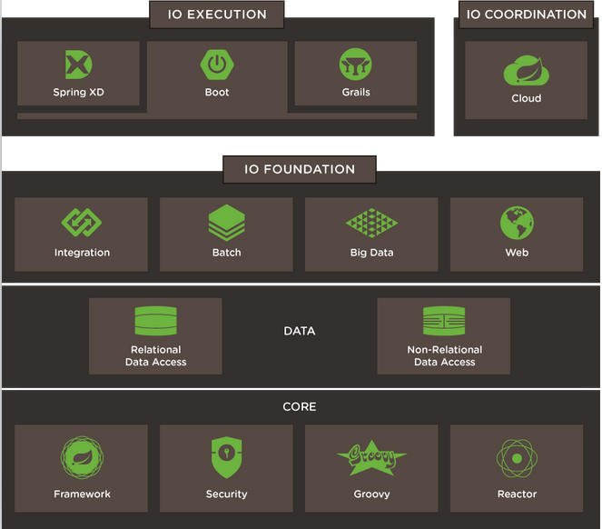

Spring框架架构:
Core Container(核心容器)包含有Beans、Core、Context和SpEL模块。
Data Access/Integration层包含有JDBC、ORM、OXM、JMS和Transaction模块。
Web层包含了Web、Web-Servlet、WebSocket、Web-Porlet模块。
AOP模块提供了一个符合AOP联盟标准的面向切面编程的实现。
Test模块支持使用JUnit和TestNG对Spring组件进行测试。

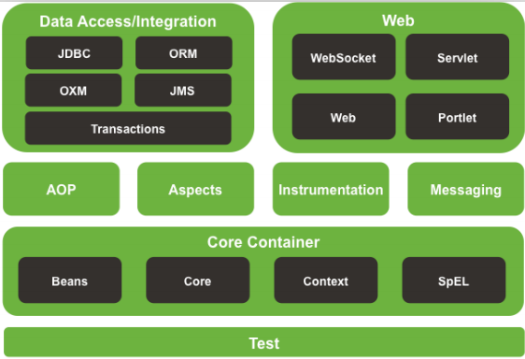

Spring框架版本:
Spring2.5：
◻ 拥抱驱动编程。
支持SimpleJdbcTemplate的命名参数操作。
Spring3.x：
不再支持JDK1.4;
◻ 全面支持泛型。
支持SpEL.
支持WebService的OXM。
Spring4.x：
支持Java8，支持JavaEE6规范。
泛型限定式依赖注入。
对Hibernate4的集成和事务提供更好的管理方案。

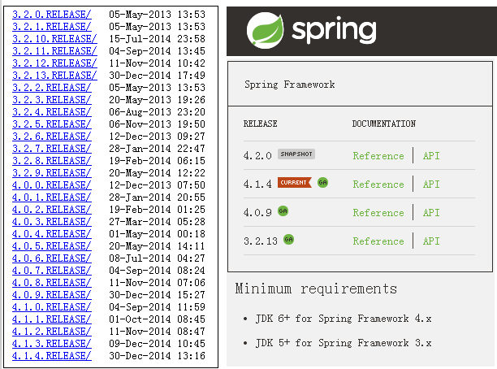
Spring框架包分析:
现在都提倡使用Maven去下载Spring的jar:
下载地址：
http://repo.spring.io/libs-release-local/org/springframework/spring/
spring-framework-4.x.RELEASE：Spring核心组件。
docs: Spring开发、帮助文档。
libs: Spring核心组件的。jar包、源代码、文档。
schema: Spring配置文件的schema约束文件。
spring-framework-3.x.RELEASE-dependencies：Spring依赖的第三方组件。
包含了各大开源组织提供的依赖jar。比如apache common下的：dbcp.jar pool.jar logging.jar

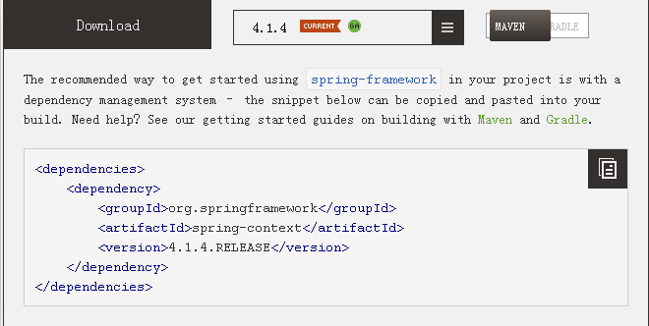

Spring课程安排
----------------------------------------------------------------------------------

day01
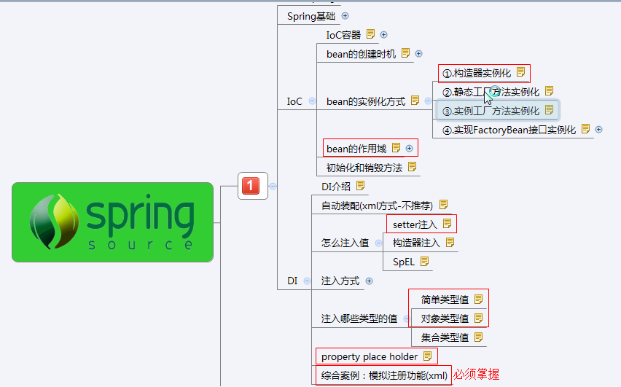
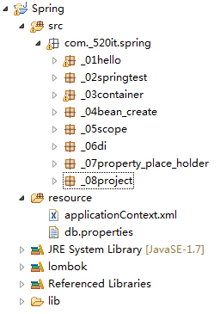
 | IoC和DI介绍

IoC：Inverse of Control（控制反转）:
读作“反转控制”，更好理解，不是什么技术，而是一种设计思想，好比于MVC。就是将原本在程序中手动创建对象的控制权，交由Spring框架来管理。
正控：若调用者需要使用某个对象，其自身就得负责该对象的创建。
反控：调用者只管负责从Spring容器中获取需要使用的对象，不关心对象的创建过程，也就是把创建对象的控制权反转给了Spring框架。
在这里完美地体现了好莱坞法则（Don’t call me ,I’ll call you）。
DI：Dependency Injection（依赖注入）
从字面上分析：
IoC：指将对象的创建权，反转给了Spring容器；
DI ：指Spring创建对象的过程中，将对象依赖属性（简单值，集合，对象）通过配置设值给该对象。
IoC和DI其实是同一个概念的不同角度描述，DI相对IoC而言，明确描述了“被注入对象依赖IoC容器配置依赖对象”。
Container：容器，在生活中容器就是一种盛放东西的器皿，从程序设计角度看作是装对象的对象，因为存在对对象的存入、取出等操作，所以容器还要管理对象的生命周期。

 | 第一个程序

步骤:
1.准备jar包
spring-beans-4.1.2.RELEASE.jar
spring-core-4.1.2.RELEASE.jar
报错再添加：
com.springsource.org.apache.commons.logging-1.1.1.jar
2.开发HelloWorld程序
3.在applicationContext.xml中完成配置（xsd-config.html）
4.启动容器
5.从容器中得到bean
6.调用bean响应的方法

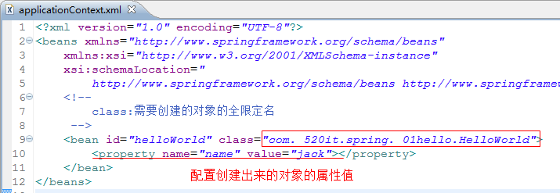
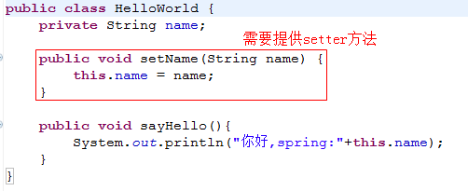

自己动手模拟Spring对象创建过程和属性注入的过程

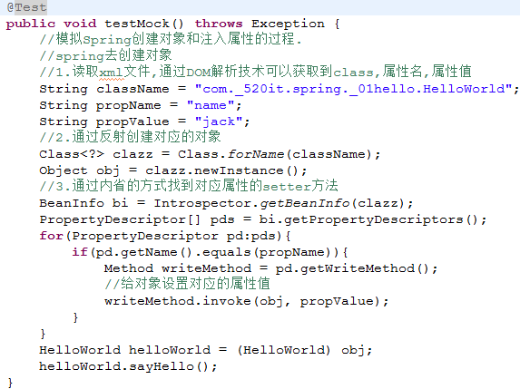

 |  |  |  | getBean的三种获取方式

1,按照类型拿bean:
world=factory.getBean(HelloWorld.class);
容易出现的问题:如果出现多个相同类型的bean,会报错误,.
No qualifying bean of type [com._520it.spring._01hello.HelloWorld] is defined: expected single matching bean but found 2: helloWorld2,helloWorld
要求在Spring中只配置一个这种类型的实例;
----------------------------------------------------------------
2,按照bean的名字拿bean:
world=(HelloWorld)factory.getBean("hello2");
按照名字拿bean不太安全;
----------------------------------------------------------------
3,按照名字和类型:(推荐)
world=factory.getBean("hello", HelloWorld.class);

 |  | Eclipse提示xml文件语法

XML需要导入schema约束，约束指向网络路径：
方式一、联网后，自动缓存路径文件到本地，提供提示功能；
方式二、无法联网 ，需要配置 xsd schema文件位置（操作如下图）：
①到解压spring/schemas/beans/spring-beans-4.1.xsd 。
②选择schema location 方式 。
③复制网络路径 http://www.springframework.org/schema/beans/spring-beans.xsd。

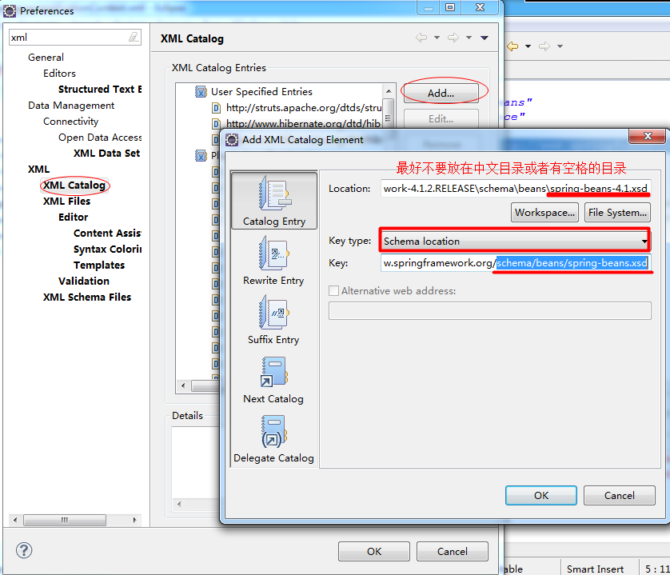

 |  |  |  | Spring的基本配置
在Spring配置中，id和name属性都可以定义bean元素的名称，不同的是：
id属性，遵守XML语法ID约束。必须以字母开始，可以使用字母、数字、连字符、下划线、句话、冒号，不能以“/”开头。
name属性，就可以使用很多特殊字符，比如在Spring和Struts1或Spring MVC的整合中，就得使用name属性来的定义bean的名称。
<bean name="/login" class="com._520it.pss.web.action.LoginAction" />
注意：从Spring3.1开始，id属性不再是ID类型了，而是String类型，也就是说id属性也可以使用“/”开头了，而bean元素的id的唯一性由容器负责检查。（鼓掌）
<bean id="/login" class="com._520it.pss.web.action.LoginAction" />
当然也使用name属性为<bean/>元素起多个别名，多个别名之间使用逗号或空格隔开，在代码中依然使用BeanFactory对象.getBean(...)方法获取。
<bean name="hello,hi" class="com._520it.day1._01_hello.HelloWorld"/>
或则
<bean name="hello hi" class="com._520it.day1._01_hello.HelloWorld"/>
建议：bean起名尽量规范，不要搞一些非主流的名字，尽量使用id。

在实际开发中，随着应用规模的增加，系统中<bean>元素配置的数量也会大量增加，导致applicationContext.xml配置文件变得非常臃肿。
为了避免applicationContext.xml文件过于庞大、臃肿，为提高其可读性，我们可以将一个applicationContext.xml文件分解成多个配置文件，然后在applicationContext.xml文件中包含其他配置文件即可。
使用import元素引入其他的配置文件：
<import resource="classpath:com/_520it/day1/_01_hello/hello.xml"/>
使用import元素注意：
1、默认情况下，从classpath的跟路径寻找。
2、可以使用前缀来定位文件的基础位置：
①：[classpath:]：后面的文件从classpath路径开始找(推荐)；[注意classloader的问题。]
②：[file:]：后面的文件使用文件系统的路径开始找；
注意：只有当框架中实现了Resource接口才能够识别上述的前缀标识符。

 |  |  | spring中的测试
传统测试存在问题:
1,每个测试都要重新启动Spring，启动容器的开销大，测试效率低下。
2,不应该是测试代码管理Spring容器，应该是Spring容器在管理测试代码。

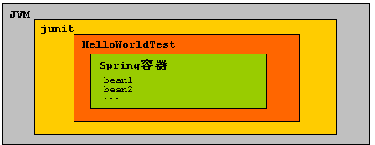
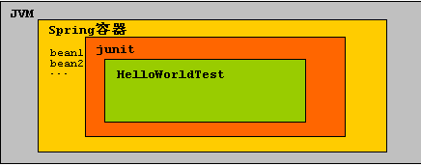

传统的测试方式 Spring的测试方式

依赖jar：
Spring4.x需要依赖的单元测试得是最新的junit4.12，Eclipse自带的junit4.8不支持，同时从Spring4.x开始，还得依赖AOP包的支持。
junit-4.12.jar
hamcrest-core-1.3.jar
spring-test-4.1.2.RELEASE.jar
spring-context-4.1.2.RELEASE.jar
spring-aop-4.1.2.RELEASE.jar
spring-expression-4.1.2.RELEASE.jar

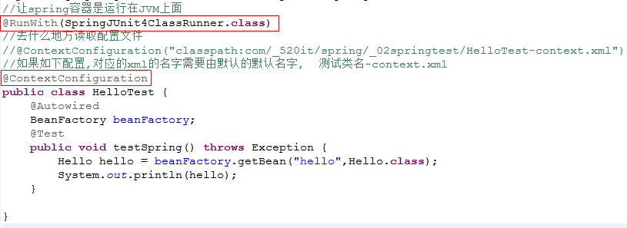

BeanFactory：是Spring中最底层的接口，只提供了最简单的IoC功能,负责创建和管理bean。
在应用中，一般不使用BeanFactory，而推荐使用ApplicationContext（应用上下文），原因如下。
BeanFactory和ApplicationContext的区别
1、ApplicationContext继承了BeanFactory，拥有了基本的IoC功能；
2、除此之外，ApplicationContext还提供了以下的功能：
①、支持国际化；
②、支持消息机制；
③、支持统一的资源加载；
④、支持AOP功能；
bean的创建时机：
1.ApplicationContext在加载的时候就会创建所有的bean（Web应用建议）
2.BeanFactory需要等到拿bean的时候才会创建bean（桌面程序）
此时不使用Spring Test;
延迟加载
再讲使用Spring Test注入ApplicationContext对象
针对于当前xml中所有的bean。
<beans default-lazy-init="default | false | true">
针对于指定的bean:
<beans lazy-init="default | false | true">

Bean实例化方式

bean的实例化方式：
①.构造器实例化（无参数构造器），最标准，使用最多。
②.静态工厂方法实例化：解决系统遗留问题
③.实例工厂方法实例化：解决系统遗留问题
④.实现FactoryBean接口实例化：实例工厂变种：集成其他框架使用：LocalSessionFactoryBean

①.构造器实例化（无参数构造器），最标准，使用最多。:一定需要提供一个无参构造器

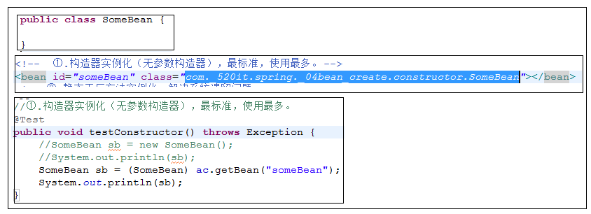

②.静态工厂方法实例化：解决系统遗留问题



③.实例工厂方法实例化：解决系统遗留问题

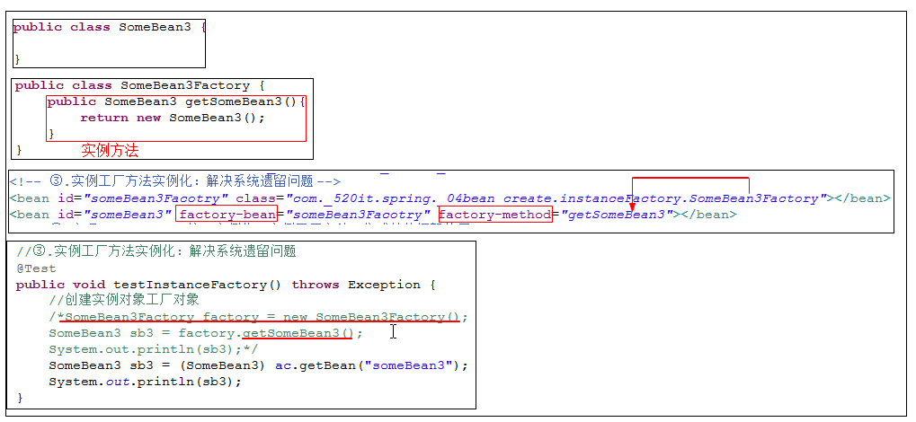

④.实现FactoryBean接口实例化：实例工厂变种：集成其他框架使用：LocalSessionFactoryBean:
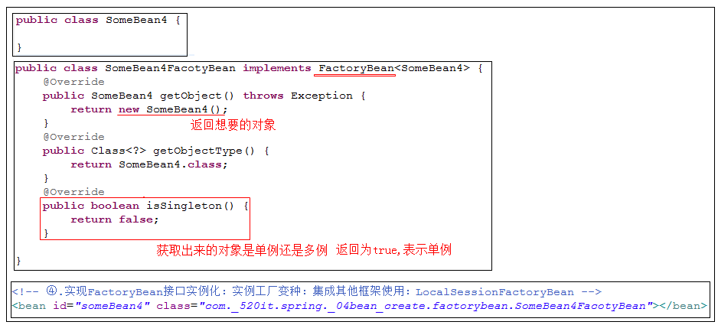

 | bean的作用域和初始化和销毁方法
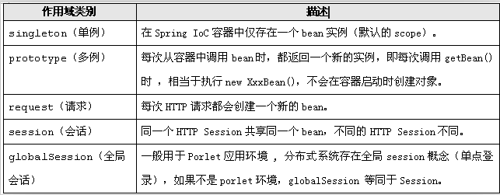

<bean id="" class="" scope="作用域"/>
singleton: 单例 ，在Spring IoC容器中仅存在一个Bean实例 （默认的scope）
prototype: 多例 ，每次从容器中调用Bean时，都返回一个新的实例，即每次调用getBean()时 ，相当于执行new XxxBean()：不会在容器启动时创建对象
request: 用于web开发，将Bean放入request范围 ，request.setAttribute("xxx") ， 在同一个request 获得同一个Bean
session: 用于web开发，将Bean 放入Session范围，在同一个Session 获得同一个Bean
globalSession: 一般用于Porlet应用环境 , 分布式系统存在全局session概念（单点登录），如果不是porlet环境，globalSession 等同于Session
在开发中主要使用 scope="singleton"、 scope="prototype"
对于MVC中的Action使用prototype类型，其他使用singleton

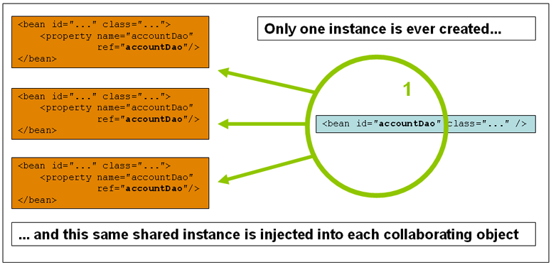
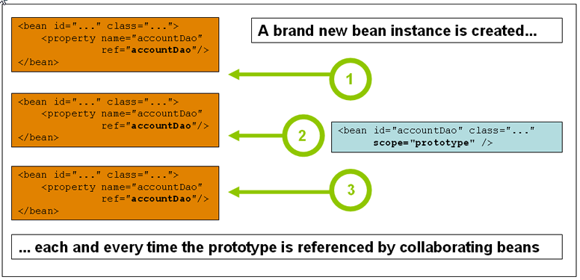

比如DataSource,SessionFactory最终都需要关闭资源:在Bean销毁之前,都要调用close方法.
<bean id="someBean" class="......"
init-method="该类中初始化方法名" destroy-method="该类中销毁方法名">
</bean>
init-method：bean生命周期初始化方法,对象创建后就进行调用
destroy-method:容器被销毁的时候，如果bean被容器管理，会调用该方法。
default-init-method
分析原理:
如果bean的scope="prototype",那么容器只负责创建和初始化，它并不会被spring容器管理。销毁动作交给用户自己调用.
总结:bean的生命周期过程

 |  |  |  | DI依赖注入

DI：Dependency Injection: 依赖注入
从字面上分析：
IoC：指将对象的创建权，反转到Spring容器；
DI ：指Spring创建对象的过程中，将对象依赖属性通过配置进行注入 。
其实它们是同一个概念的不同角度描述。DI相对IoC而言，明确描述了“被注入对象依赖IoC容器配置依赖对象”。

使用setter注入：
1，使用bean元素的<property name=”属性名” value=”属性值”>子元素设置；
1，简单类型值，直接使用value赋值；
2，引用类型，使用ref赋值；
3，集合类型，直接使用对应的集合类型元素即可。
2，spring通过属性的setter方法注入值；
3，在配置文件中配置的值都是string，spring可以自动的完成类型的转换
4，属性的设置值是在init方法执行之前完成的
5，改进spring的测试，直接在测试类里面注入需要测试的对象

 |  |  | 普通属性的注入

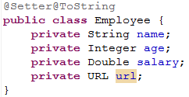
推荐

 |  |  | 引用类型的注入
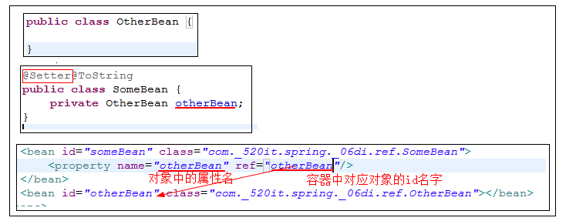

 |  |  |  |  | 集合类型注入
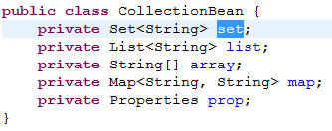
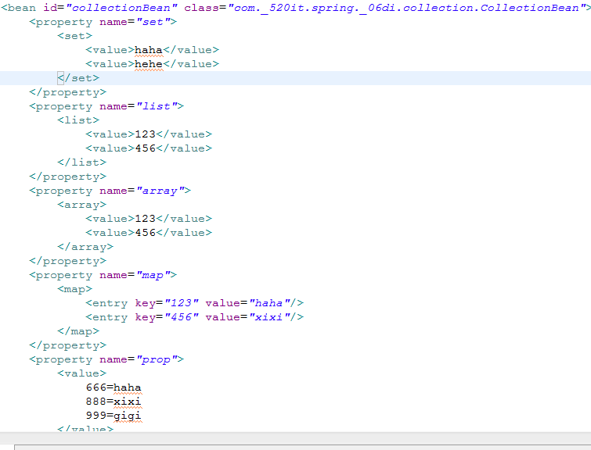

 | 通过构造方法注入属性

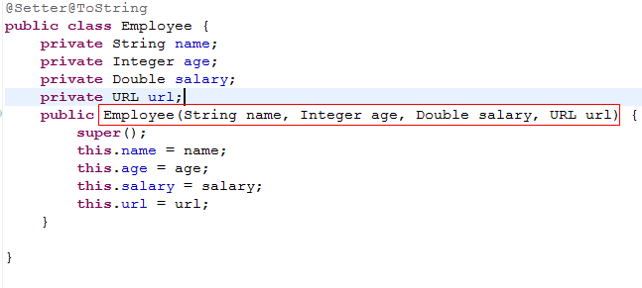

 |  | 自动装配(xml方式)
了解:
设置：<bean />元素的：autowire属性
<bean id="somebean" class="SomeBean全限定名" autowire="byType"/>
----------------------------------------------------------
autowire属性:让spring按照一定的方式自己去找合适的对象,并完成DI
- default:不要自动注入
- no:不要自动注入
- byName:按照名字注入(按照属性的名字在spring中找bean) factory.getBean("属性的名字")
- byType:按照依赖对象的类型注入(factory.getBean(属性的类型))
- constructor:按照对象的构造器上面的参数类型注入
注意：
1,如果按照byName自动注入,要求所有的属性名字和id的名字必须保证一种规范的命名方式;
2,如果按照byType注入,如果spring中同一个类型有多个实例-->报bean不是唯一类型错误;

 |  |  |  | propertyPlaceHolder

使用DataSource的案例,给数据源注入Property中的数据
使用Spring来配置DataSource,保存一条数据.
步骤:
1.引入context命名空间:
<beans xmlns:xsi="http://www.w3.org/2001/XMLSchema-instance"
xmlns="http://www.springframework.org/schema/beans"
xmlns:context="http://www.springframework.org/schema/context"
xsi:schemaLocation="
http://www.springframework.org/schema/beans
http://www.springframework.org/schema/beans/spring-beans.xsd
http://www.springframework.org/schema/context
http://www.springframework.org/schema/context/spring-context.xsd
">
</beans>
2.需要在resource目录添加db.properties文件,将所有的数据库配置信息都放入这个配置文件中.
3.在applicationContext.xml中的数据库信息的配置通过占位符的方式配置.${属性名}
5.使用property_place_holer找到对应的配置文件

 |  |  | 模拟注册的功能
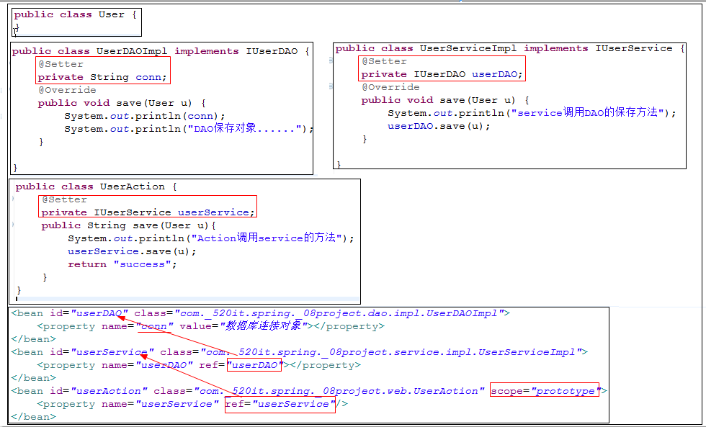

 |  |  | 小结

day02
 |  | Bean元素的继承
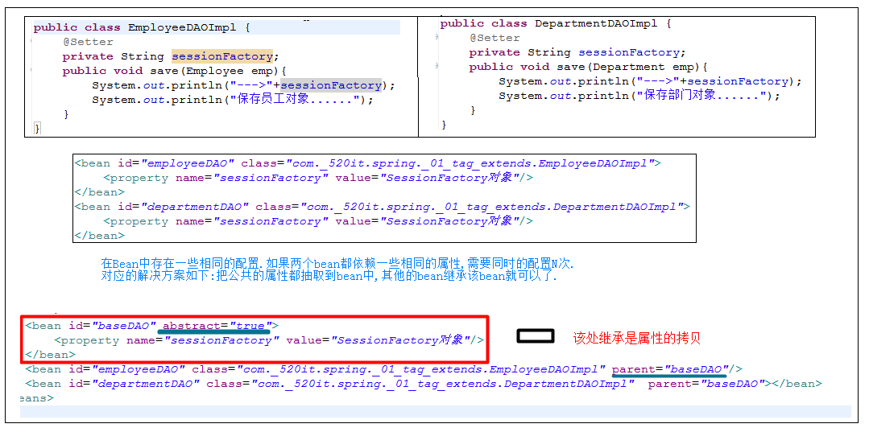

因为EmployeeDAOImpl和DepartmentDAOImpl拥有相同的属性,所以把相同的属性给抽取到DAOSupport中

再次强调:
Bean元素的继承和类的继承是没有任何关系的.
Java类的继承:子类继承的父类就拥有了父类所有的成员.
EmployeeDAOImpl实现继承了DAOSupport,就拥有的对应sessionFactory中setter,也拥有的sessionFactory的属性.
Bean元素的继承:把相同的属性配置给抽取到公共的bean元素的,子元素继承父元素,相当于属性的拷贝.

 |  |  | 自动装配(注解方式)

自动装配有两种方式:
方式一:使用Spring中标签 @Autowired和@Qualifier
方式二:使用JavaEE中的标签: @Resource

Autowired和Qualifier标签：
1.通过@Autowired标签可以让Spring自动的把属性需要的对象找出来，并注入给该属性。
2.第三方程序：Spring3.0之前，需要手动配置@Autowired解析注解程序，Spring就会自动的加入针对@Autowired标签的解析程序。从Spring3.0开始，可以不再需要改配置了。
<context:annotation-config /> 在WEB环境下,需要开启注解配置
3.@Autowired标签贴在字段或者setter方法上。
4.@Autowired可以同时为一个属性注入多个对象。
public void setXxx(OtherBean1 other1,OtherBean2 other2) {}
5.使用@Autowired标签可以注入Spring内置的重要对象，比如BeanFactory，ApplicationContext。
@RunWith(SpringJUnit4ClassRunner.class)
@ContextConfiguration
public class SpringTest {
@Autowired
private ApplicationContext ctx;
}
6.默认情况下@Autowired标签必须要能找到对应的对象，否则报错。不过，可使用required=false来避免该问题：@Autowired(required=false)
7.@Autowired找bean的方式：
1）、首先按照依赖对象的类型找，如果找到则使用setter方法或者字段直接注入；
2）、如果在Spring上下文中找到多个匹配的类型，再按照名字去找，如果没有匹配则报错；
3）、可以通过使用@Qualifier("otherBean")标签来规定依赖对象按照bean的id+类型去找；
@Resource标签:
1,@Resource标签是JavaEE规范的标签;
2,@Resource标签也可以作用于字段或者setter方法;
3,也可以使用@Resource标签注入一些spring内置的重要对象,比如BeanFactory.ApplicationContext;
4,@Resource必须要求有匹配的对象;
5,<context:annotation-config>既引入了@Autowired标签的解析器,也引入了@Resource的解析器;
6,@Resource标签找bean的方式:
1),首先按照名字去找,如果找到,就使用setter或者字段注入;
2),如果按照名字找不到,再按照类型去找,但如果找到多个匹配类型,报错;
3),可以直接使用name属性指定bean的名称;但是,如果指定的name,就只能按照name去找,如果找不到,就不会再按照类型去找;

@Autowired VS @Resource:
1,@Autowired:是Spring定义的标签,所以不太稳定,并且对象和spring框架关联;
2,@Resouce:是J2EE的规范,所以稳定,在J2EE规范容器中也能正常使用;
两种方式都必须要掌握

 | IOC中的"零配置"

使用标签简化IoC:
1。使用标签来完成IoC,就必须有IoC标签的解析器
使用context:component-scan来扫描spring需要管理的bean
base-package就告诉spring,去哪些包及其子包里去扫描bean,如果有多个包需要被扫描;只需要用逗号隔开多个包即可
<context:component-scan base-package="com._520it.oa.dao,cn.com._520it.service" />
2.标注Bean的注解：@Component
默认情况,直接使用类的名字(首字母小写作为bean的名字)
如果要修改bean的名称;直接使用value属性来重新定义bean的名称
@Component("otherbean")
public class OtherBean {}
3.使用@Component的限制:
1),不能运用到静态工厂方法和实例工厂方法,但是可以使用到FactoryBean;
2),对于没有源代码的类(框架内部的预定义类),只能用XML配置;
4.bean组件版型标签:
bean组件版型：(四个注解功能一模一样,名字不一样)
@Service用于标注业务层组件、
@Controller用于标注控制层组件（如struts中的action）、
@Repository用于标注数据访问组件，即DAO组件。
@Component泛指组件，当组件不好归类的时候，我们可以使用这个注解进行标注。
5.指定bean的作用域：@Scope("prototype")
6.初始化和销毁方法
@PostConstruct
public void init() {
相当于<bean init-method="init" />
@PreDestroy
public void destory() {
相当于<bean destroy-method="destory" />

选用xml还是注解?：
1),Annotation:使用方便,XML文件很小,但是,依赖关系又重新回到了代码当中;
2),XML:使用稍微复杂,但是,代码很干净,代码不会很任何框架产生关系;XML安全;
两种方式都必须掌握;

综合案例：模拟注册功能(注解)

通过XML的方式来进行配置

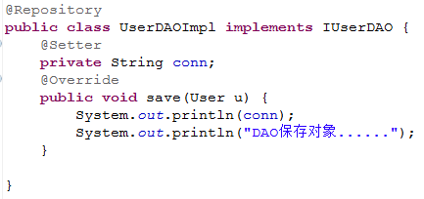
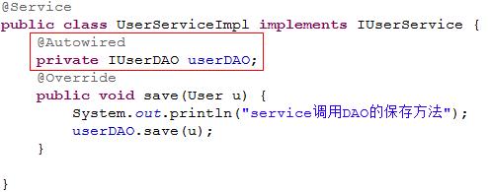
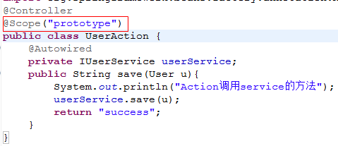

 | AOP的原理

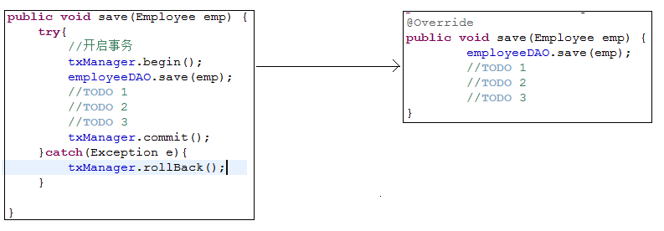
左侧的代码存在的问题:
1.代码结构重复:每个service方法中都有事务重复的代码.
2.责任不分离:业务逻辑和事务控制耦合在一块了.我们需要的是service只做业务逻辑代码

客户端:
service.save();

目前的代码情况 期望的代码情况

房屋租赁的例子:

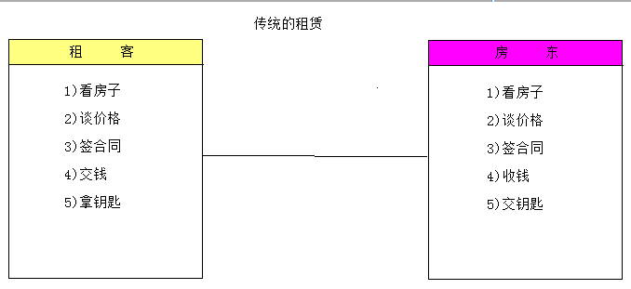
可以把租客看做是客户端调用,房东看做是service业务方法.
从左侧图存在的问题:
1.房东每次都需要带租客去看房子,谈价格.......
但是房东最关心的事情:收钱,走人
房东做了一些不该他做的事情,或者不关心的事情.

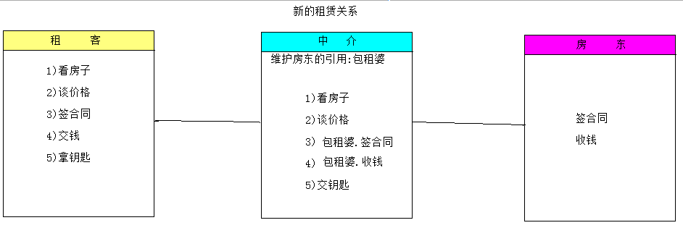

 | 装饰模式

装饰模式
装饰设计模式:在不必改变源代码基础上，动态地扩展一个对象的功能。它是通过创建一个包装对象，也就是包裹真实的对象。说的直白点，就是对已有对象进行功能增强！
1.装饰模式思想
2.装饰模式实现

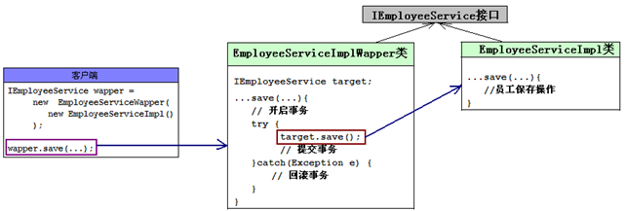
装饰者模式可以解决问题:
存在一些问题:
1.真是对象暴露在客户端处理,不太安全.
2.每个包装类只能处理一种service类型,如果出现多个Service类型,都需要添加包装类.

 |  | 静态代理
静态代理：在程序运行前就已经存在代理类的字节码文件，代理对象和真实对象的关系在运行前就确定了。
静态代理优缺点:
优点：业务类只需要关注业务逻辑本身，保证了业务类的重用性。
缺点：
1.代理对象的某个接口只服务于某一种类型的对象，也就是说每一个真实对象都得创建一个代理对象。
2.如果需要代理的方法很多，则要为每一种方法都进行代理处理。
3.如果接口增加一个方法，除了所有实现类需要实现这个方法外，所有代理类也需要实现此方法。增加了代码维护的复杂度。

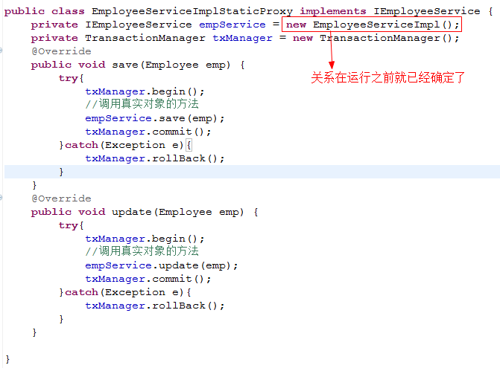

 | JDK的动态代理
动态代理类是在程序运行期间由JVM通过反射等机制动态的生成的，所以不存在代理类的字节码文件。代理对象和真实对象的关系是在程序运行事情才确定的。java--->.class---->加载进JVM
JDK动态代理API分析:
1、java.lang.reflect.Proxy 类:
Java 动态代理机制生成的所有动态代理类的父类，它提供了一组静态方法来为一组接口动态地生成代理类及其对象。
主要方法：
public static Object newProxyInstance(ClassLoader loader, Class<?>[] interfaces,InvocationHandler hanlder)
方法职责：为指定类加载器、一组接口及调用处理器生成动态代理类实例
参数:
loader :类加载器
interfaces : 模拟的接口
hanlder :代理执行处理器
返回:动态生成的代理对象
2、java.lang.reflect.InvocationHandler接口:
public Object invoke(Object proxy, Method method, Object[] args)
方法职责：负责集中处理动态代理类上的所有方法调用
参数:
proxy :生成的代理对象
method :当前调用的真实方法对象
args :当前调用方法的实参
返回: 真实方法的返回结果
------------------------------------------------------------------------------------
jdk动态代理操作步骤
① 实现InvocationHandler接口，创建自己增强代码的处理器。
② 给Proxy类提供ClassLoader对象和代理接口类型数组，创建动态代理对象。
③ 在处理器中实现增强操作。

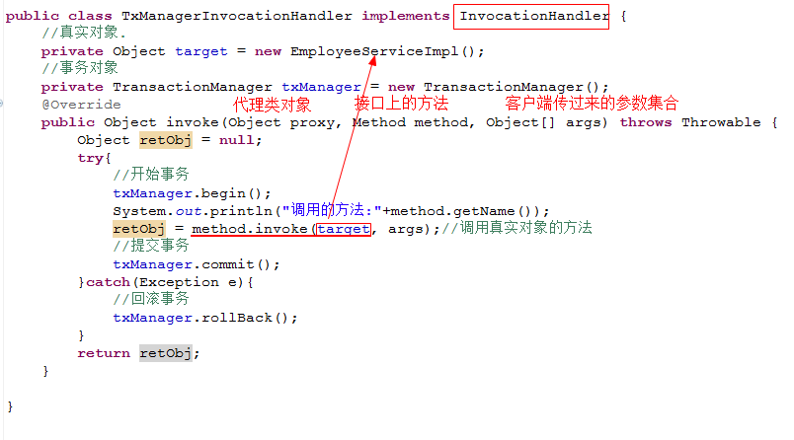

我们能接触到的类.

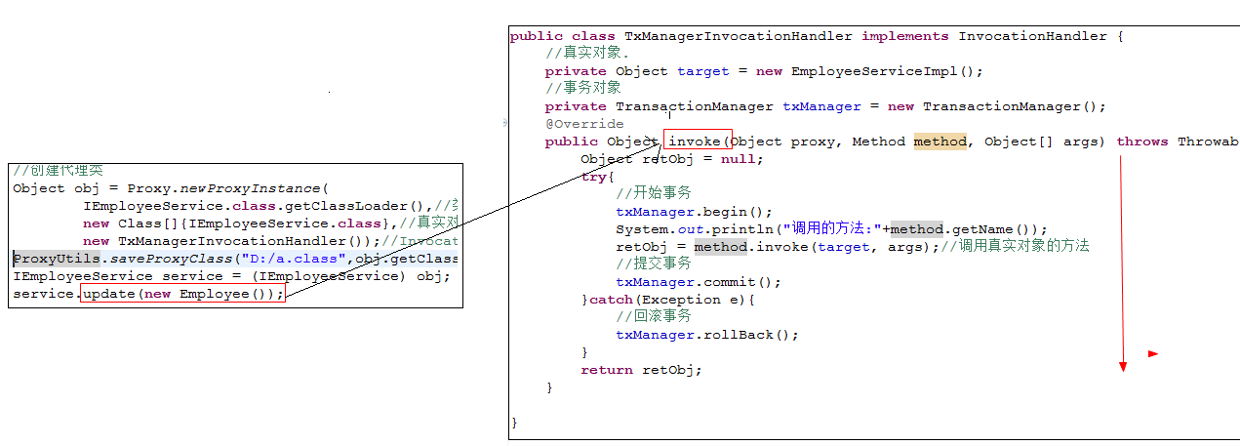

 | CGLib的动态代理

原理是对指定的目标类生成一个子类，并覆盖其中方法实现增强，但因为采用的是继承，所以不能对final修饰的类进行代理。

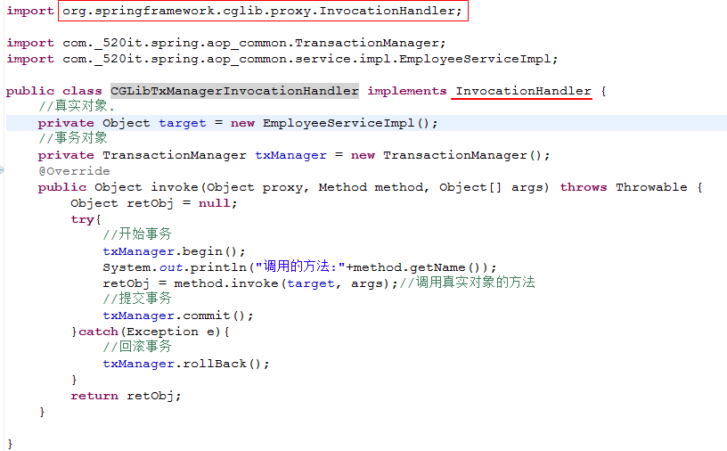

在Spring中：
若目标对象实现了若干接口，Spring就会使用JDK动态代理。(在Spring中默认的是使用JDK的动态代理)
若目标对象没有实现任何接口，Spring就使用CGLIB库生成目标对象的子类。
对接口创建代理优于对类创建代理，因为会产生更加松耦合的系统，也更符合面向接口编程规范。

 | AOP
学习了JDK动态代理和CGLib动态代理,为什么还要学习AOP.
还需要些InvcationHanlder的实现类.创建对象的方式太麻烦了,而且不太通用.

Spring的AOP:
什么叫做AOP:Aspect oritention programming(面向切面编程)
什么是切面:
AOP的目的：
AOP能够将那些与业务无关，却为业务模块所共同调用的逻辑或责任（例如事务处理、日志管理、权限控制等）封装起来，
便于减少系统的重复代码，降低模块间的耦合度，并有利于未来的可拓展性和可维护性。
AOP的优势：
降低模块的耦合度、使系统容易扩展、更好的代码复用性

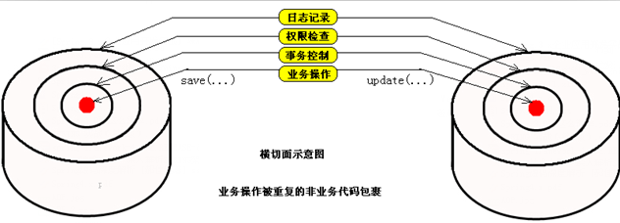

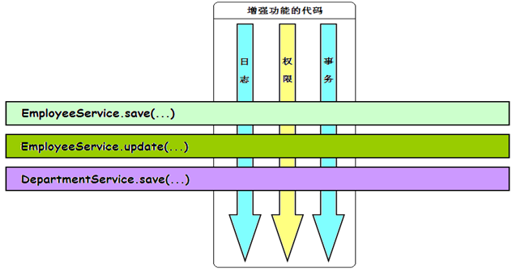
Spring的AOP使用动态代理实现:
如果一个类实现了接口,那么spring就使用JDK的动态代理完成AOP;
如果一个类没有实现接口,那么spring就是用cglib完成AOP;
AOP当中的概念:
1、切入点（Pointcut）：在哪些类，哪些方法上切入（where）；
2、增强（Advice）：早期翻译为通知，在方法执行的什么时机（when：方法前/方法后/方法前后）做什么（what：增强的功能）；
3、切面（Aspect）：切面=切入点+通知，通俗点就是：什么时机，什么地点，做什么！
4、织入（Weaving）：把切面加入到对象，并创建出代理对象的过程。（该过程由Spring来完成）。

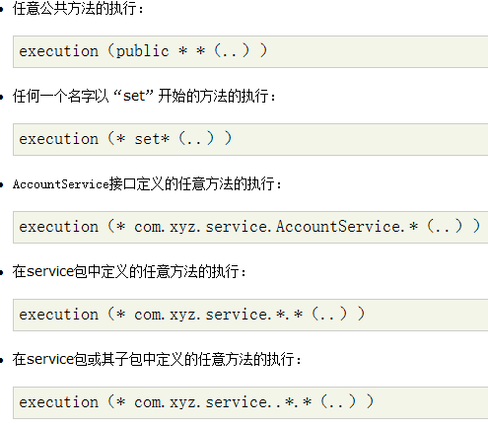
AOP联盟制定AOP规范，首先就要解决一个问题，怎么表示在哪些方法上增强—— AspectJ(语言)。
AspectJ切入点语法如下：
execution(modifiers-pattern? ret-type-pattern declaring-type-pattern?
name-pattern(param-pattern)throws-pattern?)
翻译成中文：
execution(<访问修饰符>? <返回类型> <声明类型>? <方法名>(<参数>) <异常>?)
举例：
public static Class java.lang.Class.forName(String className)throws ClassNotFoundException

AOP的步骤:
1.导入相关的jar
spring-aop-4.1.2.RELEASE.jar
com.springsource.org.aopalliance-1.0.0.jar
com.springsource.org.aspectj.weaver-1.6.8.RELEASE.jar
2.添加aop的命名空间:
<beans xmlns="http://www.springframework.org/schema/beans"
xmlns:aop="http://www.springframework.org/schema/aop"
xmlns:xsi="http://www.w3.org/2001/XMLSchema-instance"
xsi:schemaLocation="
http://www.springframework.org/schema/beans http://www.springframework.org/schema/beans/spring-beans.xsd
http://www.springframework.org/schema/aop http://www.springframework.org/schema/aop/spring-aop.xsd">
3.配置需要增强的类
4.通过<aop:config>来配置在什么地方和什么时间做什么事情.

各种不同的增强：
aop:before（前置增强）：在方法执行之前执行增强；
aop:after-returning（后置增强）：在方法正常执行完成之后执行增强；
aop:throwing（异常增强）:在方法抛出异常退出时执行增强；
aop:after（最终增强）：在方法执行之后执行，相当于在finally里面执行；可以通过配置throwing来获得拦截到的异常信息
aop:around（环绕增强）：最强大的一种增强类型。 环绕增强可以在方法调用前后完成自定义的行为，环绕通知有两个要求，
1，方法必须要返回一个Object（返回的结果）
2，方法的第一个参数必须是ProceedingJoinPoint（可以继续向下传递的切入点）
-------------------------------------------------------------------

环绕增强

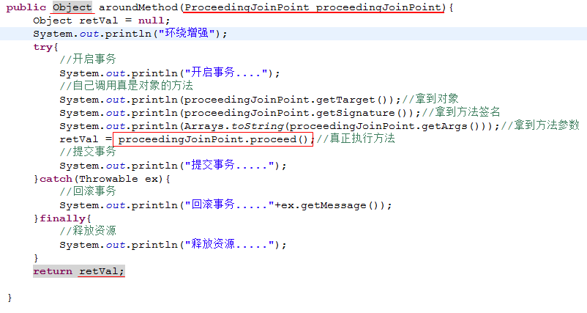

 |  |  |  |  | 小结

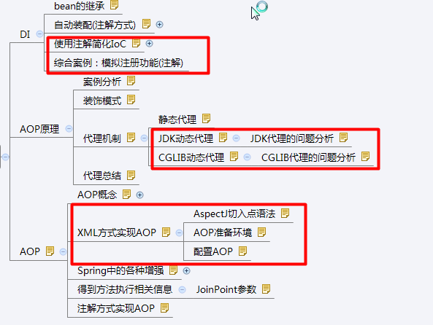
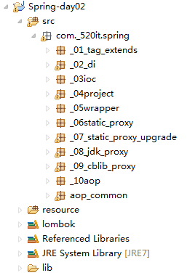

 |  |  |  | 基于注解的AOP配置

使用XML方式配置AOP和使用注解的方式配置AOP:
1.使用XML的方式: 使用简单,清晰,明了.
2使用注解的方式配置:使用起来也比较简单,硬编码又回到代码中了.
两种方式都需要掌握.

day03
为什么要用JDBC
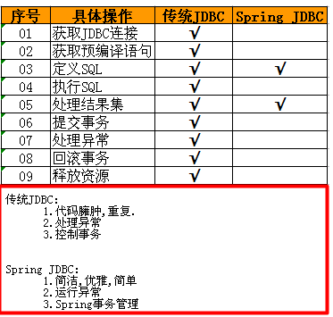
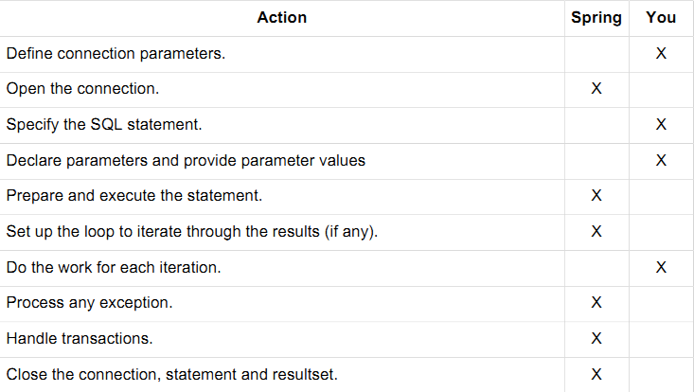

使用SpringJDBC的最大的好处:
对事务支持非常好.

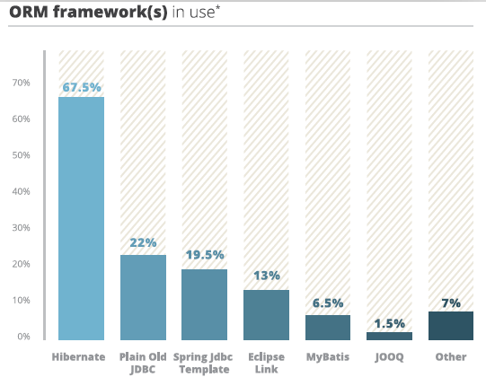

在Spring中提供很多的持久化技术的支持(常用):
给我们提供了各大持久层技术的模板类和DAO基类.

 |  | 使用SpringJDBC

步骤:
1导入对应的包.
mysql-connector-java-5.1.11.jar:MySQL驱动包
spring-jdbc-4.1.2.RELEASE.jar:支持JDBC
spring-tx-4.1.2.RELEASE.jar: 支持事务
2.创建DAO接口,创建实体类, 创建测试类
3.配置数据库连接池,DAO
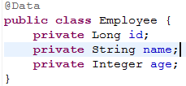

存在一个问题,每一个DAOImpl类丢需要添加这样的一段配置:

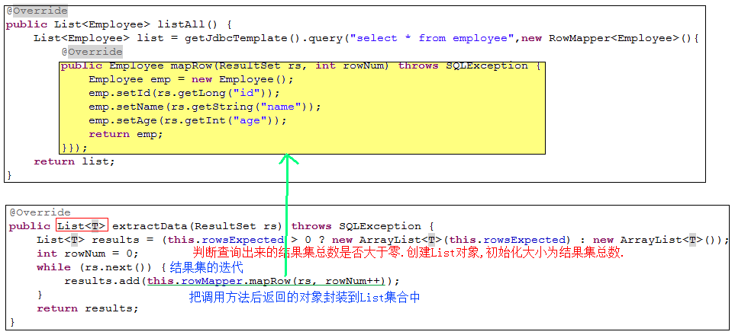

 |  | 转钱案例引出事务
需求：从ID为10086账户给ID为10010账户转账1000元钱。
数据准备：account表（账户）：
-------------------------
ID BALANCE
-------------------------
10010 0
10086 1000
-------------------------

public void trans(){
try{
//不要自动的提交事务.
connection.setAuotCommit(false);
//转出
//转入
connection.commit();
}catch(Exception e){
connection.rollback();
} finally{
connection.close();
}
}

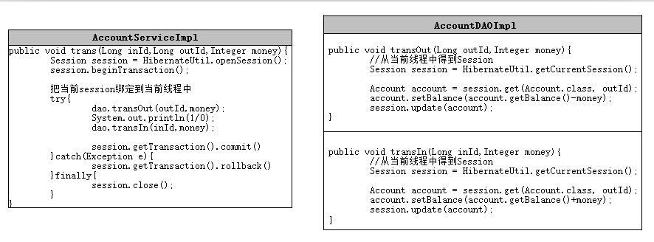

获取session对象
拿到当前线程session对象

拿到当前线程session对象

转账业务HIbernate实现的分析:
在Hibernate中:
SessionFactory---------->DataSource
session ----------->Connection
每一个新的session------>对应着新的connection对象和全新的事务.
------------------------------------------------------------------------------------------------
1.在service方法开始的时候,创建新的session对象.(拥有connection对象和事务),绑定在当前线程中.
2.在service方法中开启事务.
3.调用DAO对应的方法,拿到线程中session.(事务也应该是同一个)
4.如果出现了异常,通过session去回滚事务.
5.如果没有出现异常就直接提交事务
6.把session关闭了.

 | spring对事务的支持

Spring的事务管理主要包括3个接口：
TransactionDefinition：封装事务的隔离级别超时时间，是否为只读事务和事务的隔离级别和传播规则等事务属性，可通过XML配置具体信息。
PlatformTransactionManager：根据TransactionDefinition提供的事务属性配置信息，创建事务。
TransactionStatus：封装了事务的具体运行状态。比如，是否是新开启事务，是否已经提交事务，设置当前事务为rollback-only等。
--------------------------------------------------------------------------------
Spring支持编程式事务管理和声明式事务管理。
编程式事务管理：事务和业务代码耦合度太高。
声明式事务管理：侵入性小，把事务从业务代码中抽离出来，提供维护性。
Spring的事务管理：
1，PlatformTransactionManager:接口统一抽象处理事务操作相关的方法；
1):TransactionStatus getTransaction(TransactionDefinition definition)：
根据事务定义信息从事务环境中返回一个已存在的事务，或者创建一个新的事务，并用TransactionStatus描述该事务的状态。
✓2):void commit(TransactionStatus status)：
根据事务的状态提交事务，如果事务状态已经标识为rollback-only，该方法执行回滚事务的操作。
✓3):void rollback(TransactionStatus status)：
将事务回滚，当commit方法抛出异常时，rollback会被隐式调用
2，在使用spring管理事务的时候，首先得告诉spring使用哪一个事务管理器； 看图
3，常用的事务管理器：
DataSourceTransactionManager：使用JDBC,MyBatis的事务管理器；
HibernateTransactionManager：使用Hibernate的事务管理器；

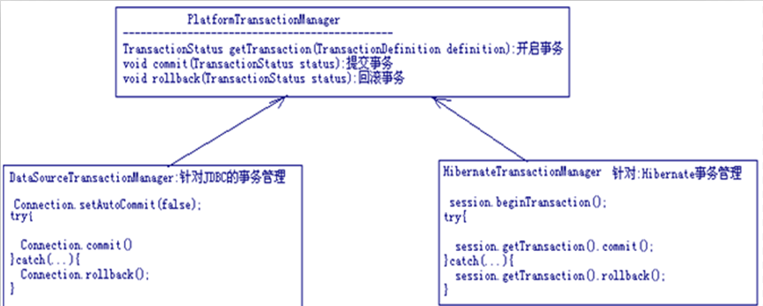

Spring在TransactionDefinition接口中定义了七种事务传播规则，
规定了事务方法和事务方法发生嵌套调用时事务该如何进行传播。 看图



 | 声明式事务管理-基于xml配置
准备工作:
<!-- 1，配置事务管理器（应根据情况使用合适的事务管理器） WHAT -->
2.配置切入点和切入时机
3.<!-- Spring帮我们抽取一个事务的环绕增强的模板 WHEN -->
4.把WHAT,WHEN和WHERE关联在一块.

事务方法属性细节
事务方法的属性细节:看图
-----------------------------------------------------------------------
事务方法属性：
1,name:匹配到的方法模式;匹配的方法,可以用到通配符.save*:表示所有以save开头的方法.
2,read-only:如果为true，开启一个只读事务，只读事务的性能较高，但是不能再只读事务中，使用DML；
3,isolation:代表数据库事务隔离级别(就使用默认)
DEFAULT:让spring使用数据库默认的事务隔离级别;
其他:spring模拟;
4,no-rollback-for: 如果遇到的异常是匹配的异常类型,就不回滚事务;
Spring默认,遇到RunntimeException就进行回滚
5,rollback-for:如果遇到的异常是指定匹配的异常类型,才回滚事务;
spring默认情况下,spring只会去回滚RuntimeException及其子类,不会回滚Exception和Thowable
6,propagation:事务的传播方式(当一个方法已经在一个开启的事务当中了，应该怎么处理自身的事务)
1,REQUIRED（默认的传播属性）:如果当前方法运行在一个没有事务环境的情况下，则开启一个新的事务，如果当前方法运行在一个已经开启了的事务里面，把自己加入到开启的那个事务中
2,REQUIRES_NEW:不管当前方法是否运行在一个事务空间之内，都要开启自己的事务




 | 声明式事务管理-基于注解配置



XML方式配置AOP和基于注解的方式配置AOP:
XML方式:简单,清晰,明了.可以进行统一的配置.
注解方式:简单,清晰.不能进行统一的配置.
两种方式都需要掌握.

Spring和Hiberante整合
 | SSH集成步骤
S2SH3集成：
1，新建一个web项目；
2，建立domain；
3，导入hibernate相关的包(因为用的是hibernate3.6)：
1，导入hibernate3.jar
2,导入required里面所有的jar包
3，导入jpa里面的包
4，完成映射文件；
5，完成DAO接口；
6，导入spring相关的包；
7，继承HibernateDaoSupport完成dao的实现
8，Spring和Hibernate集成的配置文件：
1，配置一个datasource，这个datasource是准备传给hibernate的
2，配置<property-placeholder>引入数据库连接信息相关的properties
3，配置sessionFactory
1，不使用hibernate.cfg.xml文件
1，需要传入一个dataSource;
2，通过<property name="hibernateProeprties>传入hibernate的配置信息
3，通过<property name="mappingResources">传入所有的映射文件
2，使用hibernate.cfg.xml文件
1，需要传入一个dataSource
2，需要通过<property name="configLocation">传入hibernate.cfg.xml的地址
4，配置一个基础的DAO
5，创建一个applcationContext-dao.xml，在这个文件里面配置dao的实现；
6，在applicationContext.xml中引入相关配置文件;
9，完成Service接口；
10，完成Service的实现；
11，配置service
12，配置事务
1,配置transactionManager，使用HibernateTransactionManager，这里面需要一个sessionFactory；
2，配置事务通知
3，配置aop切面
13，Struts2和Spring集成
1，导入struts的jar包
2，完成Action
3，在spring中配置action，scope必须为prototype;
4，加入struts.xml配置文件，
<!-- 当struts和spring集成在一起的时候，action的class就不能写action的类限定名，
只能写这个action在spring中配置的bean对应的id -->
5，导入spring-web.jar
6，导入struts2和spring集成的包，struts2-spring-plugin-2.3.14.jar
14，在web.xml中配置spring的启动监听器org.springframework.web.context.ContextLoaderListener
15，在web.xml中配置spring启动容器加载配置文件的路径。

Spring和Hibernate整合

1.定义实体和映射文件.
2.导入Hibernate和Spring的jar包.
3.创建DAO接口和实现类



4.在DAO实现类中添加sessionFactory对象
5.在resource目录添加appllicationContext.xml文件
6.配置数据库连接池,配置sessionFactory(LocalSessionFactoryBean)
7.编写测试类测试.(报错了);
Could not obtain transaction-synchronized Session for current thread
在session.getCurrentSession()方法调用的时候要求 要有事务.
--------------------------------------------------------------------------------------------
8.配置事务管理器
9.AOP相关的配置.
10编写测试类测试




applicationContext中的配置信息:
<!-- 1.读取外部的数据库配置文件 -->
<!-- 2.配置数据库连接池 -->
<!-- 3.配置SessionFactory --> LocalSessionFactoryBean
<!-- 3.1配置数据库连接池 -->
<!-- 3.2配置Hibernate属性.比如方言,显示SQL -->
<!-- 3.3关联映射文件 要的是文件的路径 -->
<!-- 4.配置事务 -->
<!-- 4.1配置事务管理器what --> HibernateTransactionManager
<!-- 4.2配置事务模板when -->
<!-- 4.3AOP配置 where和when -->
-------------------------------------------------------------------------
配置自己的DAO和Service

Spring和Struts2整合
需要的Jar包



javassist和hiberante中的冲突了

1.把jar包添加到项目中.
2.在resouce目录添加struts.xml文件,创建action和配置action
3.把项目更改成web结构
4.在web.xml中配置前端控制器
5.启动报错了.告诉我们需要配置监听器.在web.xml配置如下.
<!-- 配置spring在容器加载的时候就去加载spring的配置信息 -->
<listener>
<listener-class>org.springframework.web.context.ContextLoaderListener</listener-class>
</listener>
6.配置完成后依然报错,报错信息如下:
Could not open ServletContext resource [/WEB-INF/applicationContext.xml]
spring在启动的时候默认的去WEB-INF文件夹下寻找名字为applicationContext.xml这样的配置文件
解决方案:
方案一:把配置文件放入WEB-INF中,太傻了.
方案二:告诉spring的监听器去指定目录寻找指定名字配置文件

struts中的action交给Spring去创建.



7.在aplicationContext.xml中配置action对象(scope=”prototype”)
8.在struts.xml中的action中的class变成spring对应action的id名字

 | 小结




spring必须要掌握的知识点:
1.熟练的掌握通过XML的方式配置IOC和DI(优先)
2.熟练的掌握通过注解的方式配置IOC和DI
3.熟练使用xml的方式配置声明式事务.
4.使用注解的方式配置声明式事务
5.熟悉SSH集成.

